Лист 1_Реестр МО
 |  |  |  |  |  |  |  |  |  |  |  |  |  |  |  |  |  |  |  |  | ПРИЛОЖЕНИЕ №1 к приказу департамента по архитектуре и градостроительству Краснодарского края от ____________№_______

Администрация Апшеронского городского поселения Апшеронского района
(Наименование муниципального образования)

 | Реестр зданий и сооружений, возведенных с нарушением градостроительного и земельного законодательства на территории Апшеронского городского поселения Апшеронского района

№ п/п | № объекта | Дата внесения капитального объекта в реестр (месяц, год) | Сведения об объекте |  |  |  |  |  | Меры воздействия (административного, гражданско-правового, уголовного) |  |  | Информация о судебных делах |  |  |  |  |  |  |  | Дата фактического сноса капитального объекта | Дата исключения капитального объекта из реестра | Основания для исключения капитального объекта из реестра
 |  |  |  |  |  |  |  |  | Привлечение к административной ответственности (статья, дата, сумма) | Дата направления материалов в рамках межведомственного взаимодействия в департамент по надзору в строительной сфере Краснодарского края | Дата направления материалов в МВД для рассмотрения вопроса о привлечения к уголовной ответственности | Дата подачи искового заявления о сносе в суд | Исковые требования (содержание) | Ходатайство о принятии обеспечительных мер (принятое судом решение) | Первая инстанция (судебный акт - дата, №, содержание резолютивной части) | Апелляционная инстанция (судебный акт - дата, №, содержание резолютивной части) | Кассационная инстанция (судебный акт - дата, №, содержание резолютивной части) | Верховынй суд (судебный акт - дата, №, содержание резолютивной части) | Судебное решение, вступившее в законную силу (дата, №, содержание резулятивной части)
 |  |  | Адрес капитального объекта | Дата Акта проверки з/у | Вид выявленного нарушения | Вид объекта, функциональное назначение (индивидуальный жилой дом, многоквартирный дом, административно-коммерческое здание, гостиница, иное) | этажность (кол-во этажей) | Площадь застройки (кв.м)
2 |  | 0 |  |  | 4 | 4
1 |  | 2 | 3 | 9 | 12 | 13 | 1 | 2 | 3 | 4 | 5 | 6 | 7 | 8 | 9 | 10 | 11 | 12 | 13 | 14 | 15 | 16
1 | 03_074 |  | г. Апшеронск, у. Пролетарская, 175-а, жилой дом | 23.2018 | Возведенная Мартиросян В.М. постройка по адресу: г. Апшеронск, у. Пролетарская, 175-а, пристроена к многоквартирному дому площадью 104 кв.м без разрешительных документов. | многоквартирный жилой дом | 2 | 104 |  |  |  |  | Признать возведенную Мартиросян В.М. постройку по адресу: г. Апшеронск, у. Пролетарская, 175-а, самовольной постройкой. Обязать Мартиросян В.М. снести самовольно возведенную постройку по адресу: г. Апшеронск, у. Пролетарская, 175-а, расположенную на земельном участке с кадастровым номером 23:02:012007:44, площадью 104 кв.м и привести земельный участок в первоначальное состояние. |  | 07.11.2018 дело № 2-1015/2018 иск удовлетворен в части сноса посройки и приведения земельного участка в первоначальное состояние | не обжаловолось |  |  | исковые требования удовлетворены в части сноса постройки и приведение земельного участка в первоначальное состояние |  |  |  | 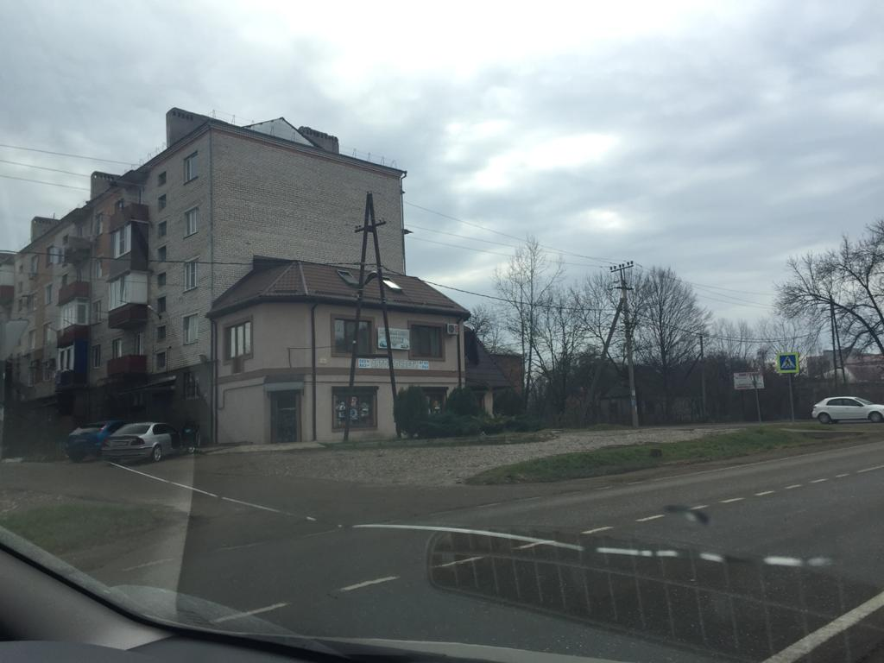
2 |  |  | г.Апшеронск, ул. Исполкомовская |  | Возведенные обществом с ограниченной ответственностью «Юлмис» постройка по адресу: Краснодарский край, Апшеронский район, г. Апшеронск, улица Пролетарская – Исполкомовская – самовольное строение, без разрешающих документов.. | не жилое строение | 2 | 356.7 |  |  |  | 23.10. 2018 | Признать недействительным (ничтожным) договор аренды земельного участка государственной собственности несельскохозяйственного назначения №0200003539 от 27.04.2007 г. и дополнительные соглашения к данному до-говору. Обязать Межмуниципальный отдел по Апшеронскому и Белоречен-скому районам Управления Росреестра по Краснодарскому краю аннулиро-вать в Едином государственном реестре прав на недвижимое имущество и сделок с ним сведения (записи) о регистрации договора аренды земельного участка государственной собственности несельскохозяйственного назначения № 0200003539 от 27.04.2007 г. и дополнительных соглашений к нему; Признать возведенные обществом с ограниченной ответственностью «Юлмис» постройки по адресу: Краснодарский край, Апшеронский район, г. Апшеронск, улица Пролетарская – Исполкомовская – самовольными строе-ниями. Обязать Ответчика общество с ограниченной ответственностью «Юлмис» снести самовольно возведенные постройки по адресу: Краснодарский край, Апшеронский район, г. Апшеронск, улица Пролетарская – Ис-полкомовская, расположенные на земельном участке с кадастровым номе-ром: 23:02:0902001:7833 площадью 195 кв.м. и привести земельный участок в первоначальное состояние. |  | РЕшением Арбитражного суда по делу А32-33229/2018 от 29.07.2019 иск удовлетворен поностью: Признать возведенные обществом с ограниченной ответственностью «Юлмис» постройки по адресу: Краснодарский край, Апшеронский район, г. Апшеронск, улица Пролетарская – Исполкомовская – самовольными строе-ниями. Обязать Ответчика общество с ограниченной ответственностью «Юлмис» снести самовольно возведенные постройки по адресу: Краснодарский край, Апшеронский район, г. Апшеронск, улица Пролетарская – Ис-полкомовская, расположенные на земельном участке с кадастровым номе-ром: 23:02:0902001:7833 площадью 195 кв.м. и привести земельный участок в первоначальное состояние. | апеляционным определением от 27.09.2019 оставлено в силе решение Арбитражного суда | кассационным постановлением от 16.01.2020 решение Арбитражного суда и апелляционное определение Пятнадцатого апелляционного суда оставлено в силе |  |  |  |  |  | 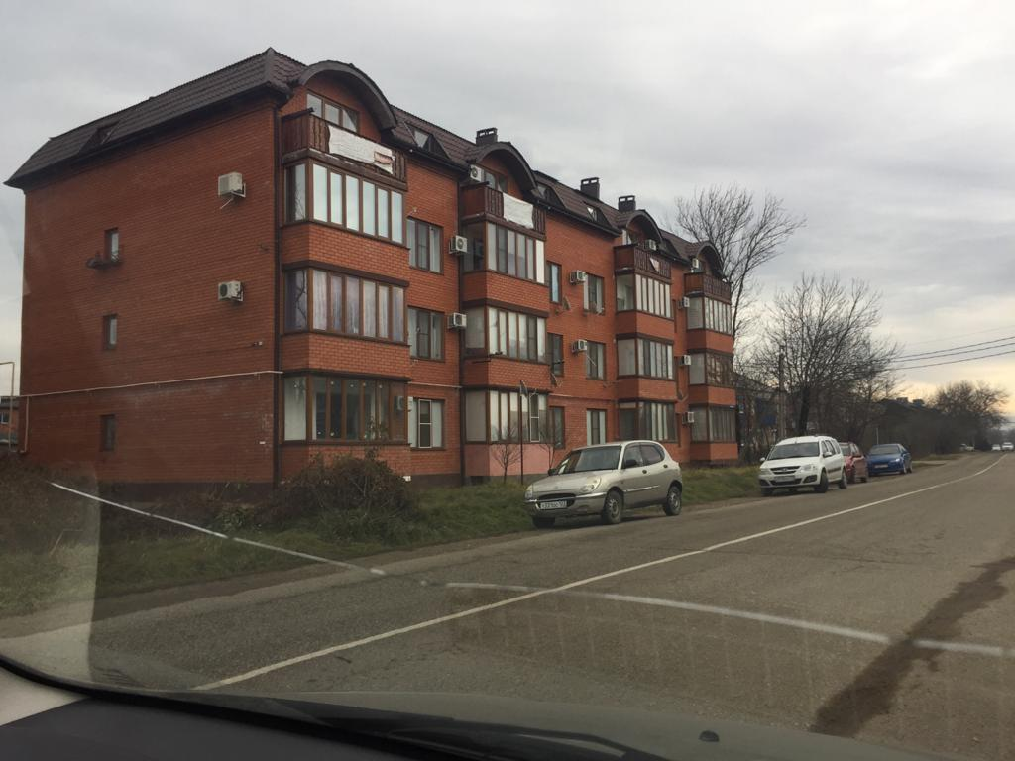
 |  |  | г.Апшеронск,ул.Рабочая,30 |  | Объект незавершенного строительства, расположенный по адресу: город Апшеронск, улица Рабочая, 30 самовольно возведен на зепмельном участке расположенном по адресу: город Апшеронск, улица Рабочая, 30, кадастровый иномер 23:02:0406005:59 | жилой дом | 2 | 651 |  |  |  | 08.02. 2017 | Признать объект незавершенного строительства, расположенный по адресу: город Апшеронск, улица Рабочая, 30 самовольной постройкой. Снести самовольно возведенный объект незавершенного строительства, расположенный по адресу: город Апшеронск, улица Рабочая, 30 и привести земельный участок в первоначальное состояние. |  | иск удовлетворен Апшеронским районным судом 06.04.2017 |  |  |  |  |  |  |  | 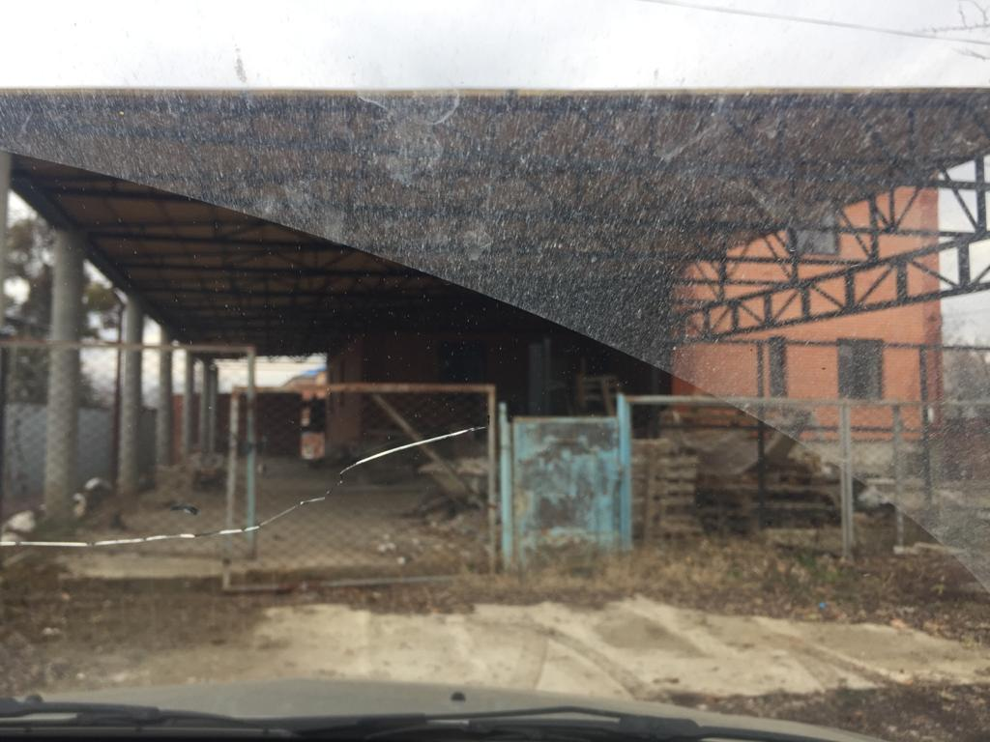
 |  |  | г.Апшеронск, ул.Комсомольская,150-Б | 2019-05-21 | самоволдьная реконструкция чердачного помещения трехэтажного 18 квартирного жилого дома, площадью 1523,1 кв.м расположенного по адресу: г.Апшеронск, ул.Комсомольспо ул. Комсомольской | многоквартирный жилой дом |  | 1523.1 |  | 21.05. 2019 |  | 03.09. 2019 | Признать произведенную Магомедовым Ю.З, Мелконян Ю.М,Османовой А.М,Гимбатовой Б.Б. и Вандышевым Н.Н. реконструкцию чердачного помещения трехэтажного 18 квартирного жилого дома, площадью 1523,1 кв.м расположенного по адресу: г.Апшеронск, ул.Комсомольская,150-Б-самовольной постройкой. Обязать произвести снос за собственные средства и привести чердачное помещение в первоначальное состояние. |  | Решение Апшеронского районного суда по делу "2-1194/19 от 03.09.2019 иск удовлетвоорен03.09.2019 решением Апшеронского районного суда | апелляционным определением по делу №33-42567/2019 от 28.11.2019решение Апшеронского районного суда оставлено в силе |  |  |  |  |  |  | 